Hoja1
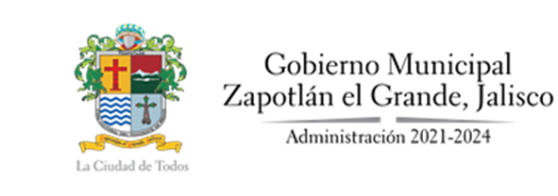

ESTADO JALISCO, MUNICIPIO ZAPOTLÁN EL GRANDE
SALDO DE DEUDA PÚBLICA CON EL SISTEMA BANCARIO NACIONAL
Fecha de Corte: 31 DE DICIEMBRE DE 2021
Concepto | Responsable de la autorización | Fecha de contratación | Monto del Credito | Tasa de Interés | Saldo del Credito al 1º de Enero 2021 | Monto amortizable 1º de Enero 2021 | Saldo del Credito al 31 de Diciembre de 2021 | Plazo de Vencimiento | Institución Crediticia | Objeto de Aplicación | Avance de Aplicación | Esquema de amortización | % Comprometido | Fuente de pago | Mecanismo de pago | Número de fideicomiso o fecha de mandato

BANOBRAS

Crédito 1 SIC 7025 | Pleno del H. Ayuntamiento de Zapotlán el Grande | 20-Nov-07 | $90,892,593.00 | TIIE + 1.55% pp | $19,692,418.54 | $9,837,893.21 | $9,854,525.33 | 180 meses | Banco Nacional de Obras y Servicios Publicos | inversión Publica Productiva | 100% | Lineal | 20.00% | FGP | Mandato | 20-Nov-07
Crédito 2 SIC 12934 | Pleno del H. Ayuntamiento de Zapotlán el Grande | 9-Dec-16 | $107,299,999.00 | TIIE + 1.05% pp | $102,481,214.13 | $1,693,785.91 | $100,787,428.22 | 239 meses | Banco Nacional de Obras y Servicios Publicos | inversión Publica Productiva | 100% | Creciente al 1.25% mensual | 18.17% | FGP y FFM | Fideicomiso | F/3087 constituido en Banco Monex el 6 de junio de 2016
Créditos en disposición SIC 13773 | Pleno del H. Ayuntamiento de Zapotlán el Grande | 27-Dec-19 | $49,324,768.00 | TIIE + 1.51% pp | $49,324,768.02 | $408,145.15 | $48,916,622.87 | 240 meses | Banco Nacional de Obras y Servicios Publicos | inversión Publica Productiva | 100% | Creciente al 1.25% mensual | 9.30% | FGP y FFM | Fideicomiso | F/3087 constituido en Banco Monex el 6 de junio de 2016
…….

